SFERA Robur groß 1RT AUDIO
4 | 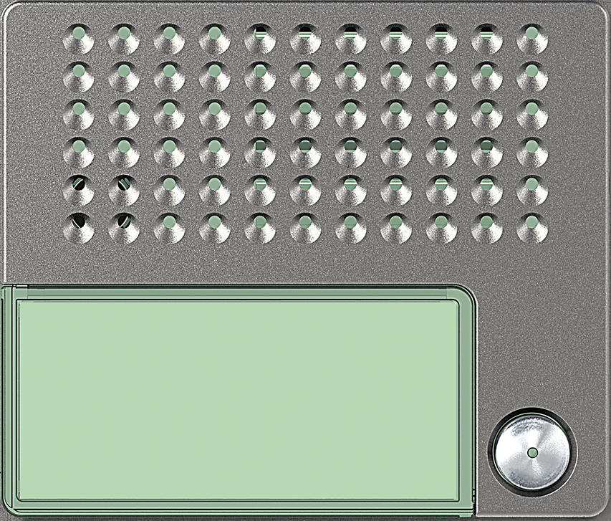 | Audio Basic 1 Ruftaste: 351015 | Audio Plus 1 Ruftaste: 351115

3 | benötigte Felder ausfüllen und Schrift anpassen ausdrucken und an den gestrichelten Linien ausschneiden ( getestet mit HP Drucker )

2

1

